Buổi 4_bài 1
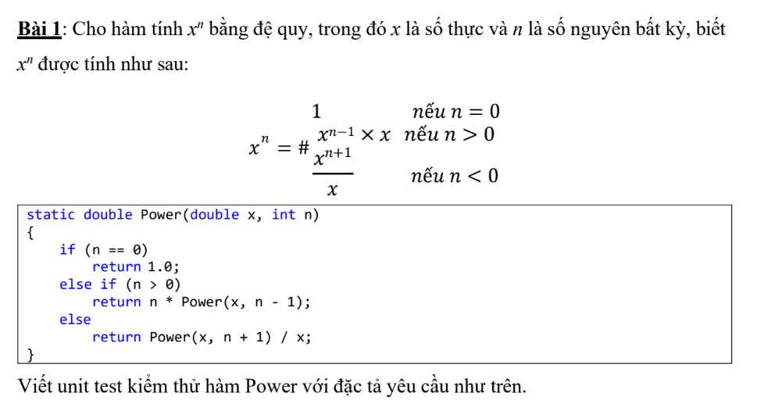
Test case ID | 1 | Test Case Description | Bài 1:
Created By | Phong | Reviewed By | Phong | Version | 2.1

QA Tester Log

Tester Name | Phong | Date Tested | 2026-01-20 | TestCase(Pass/Fail/Not Executed | Pass

$# | Prerequisites |  | S# | TestData
1 |  |  | 1 | OrganizationService.Validate()
2 |  |  | 2
3 |  |  | 3
4 |  |  | 4

 |  |  | TC_ID | Tên test case | Dữ liệu vào | Bước thực hiện | Kết quả mong đợi | Kết quả thực tế | Trạng thái
 |  |  | TC_01 | OrgName rỗng | OrgName = "" | Gọi Validate() | Trả về false | FALSE | Pass
 |  |  | TC_02 | OrgName < 3 ký tự | OrgName = "AB" | Gọi Validate() | Trả về false | FALSE | Pass
 |  |  | TC_03 | OrgName hợp lệ | OrgName = "ABC" | Gọi Validate() | Trả về true | TRUE | Pass
 |  |  | TC_04 | Email sai định dạng | Email = "abc@" | Gọi Validate() | Trả về false | FALSE | Pass
 |  |  | TC_05 | Phone sai định dạng | Phone = "123abc" | Gọi Validate() | Trả về false | FALSE | Pass

 |  |  | Mục | Nội dung
 |  |  | Đối tượng test | OrganizationService.Validate()
 |  |  | Số test case | 5
 |  |  | Test pass | 5
 |  |  | Test fail | 0
 |  |  | Kết luận | Chức năng kiểm tra dữ liệu tổ chức hoạt động đúng

Buổi 4_bài 2
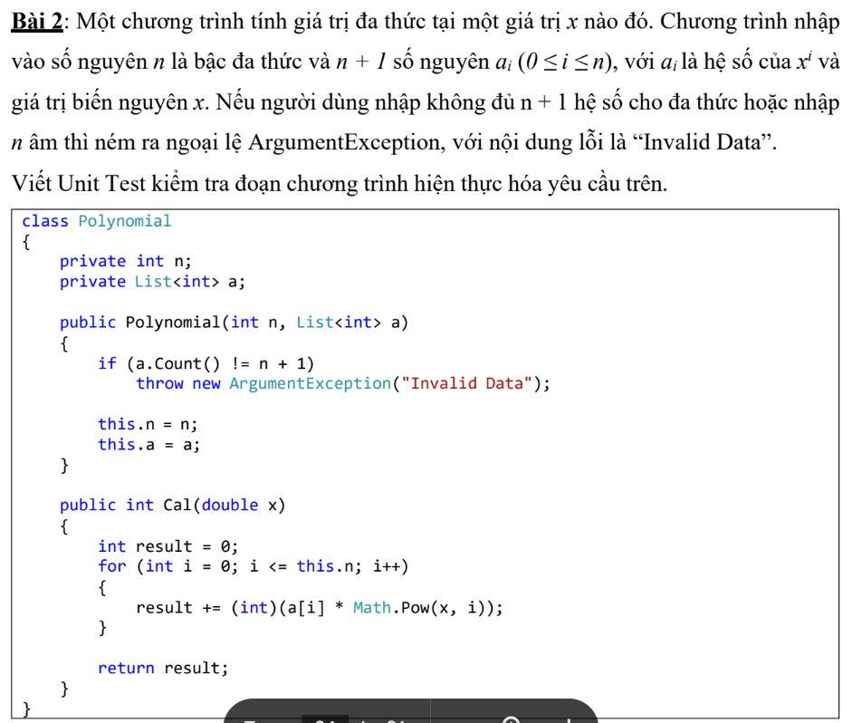
Test case ID | 2 | Test Case Description | Bài 2:
Created By | Phong | Reviewed By | Phong | Version | 2.1

QA Tester Log

Tester Name | Phong | Date Tested | 2026-01-20 | TestCase(Pass/Fail/Not Executed | Pass

$# | Prerequisites |  | S# | TestData
1 |  |  | 1
2 |  |  | 2
3 |  |  | 3
4 |  |  | 4

 |  |  | TC_ID | Tên test case | Điều kiện | Bước thực hiện | Kết quả mong đợi | Trạng thái
 |  |  | TC_06 | Save dữ liệu hợp lệ | OrgName chưa tồn tại | Gọi Save() | Lưu thành công | Pass
 |  |  | TC_07 | Save trùng OrgName | OrgName đã tồn tại | Gọi Save() | Trả false | Pass
 |  |  | TC_08 | Save dữ liệu sai | OrgName rỗng | Gọi Save() | Không lưu | Pass

 |  |  | Mục | Nội dung
 |  |  | Đối tượng test | OrganizationService.Save()
 |  |  | Số test case | 3
 |  |  | Kết luận | Chức năng lưu dữ liệu đúng theo nghiệp vụ

Buổi 4_bài 3
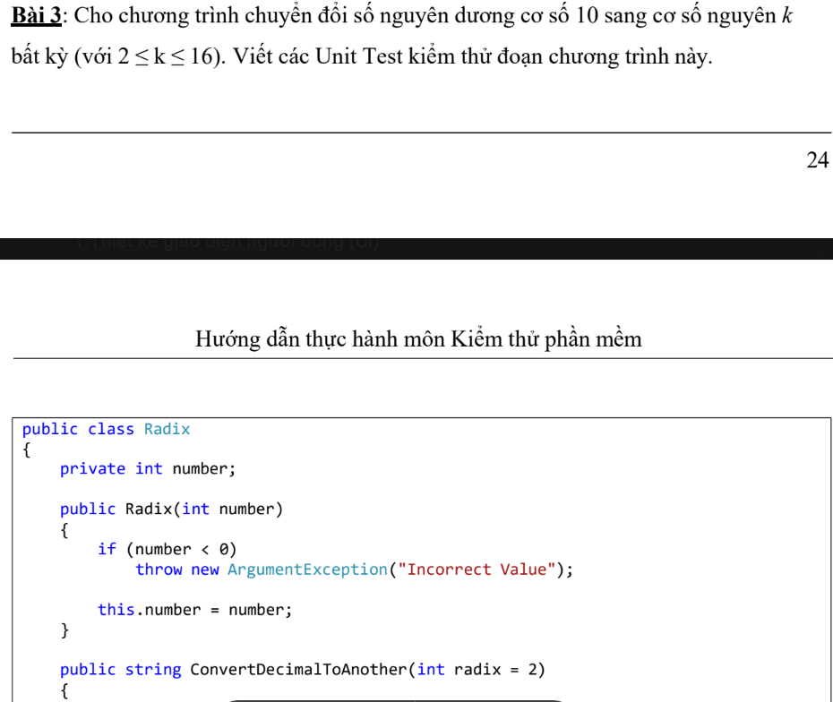
Test case ID | 3 | Test Case Description | Bài 3:
Created By | Phong | Reviewed By | Phong | Version | 2.1

QA Tester Log

Tester Name | Phong | Date Tested | 2026-01-20 | TestCase(Pass/Fail/Not Executed | Pass

$# | Prerequisites |  | S# | TestData
1 |  |  | 1
2 |  |  | 2
3 |  |  | 3
4 |  |  | 4

 |  |  | TC_ID | Tên test case | Input | Bước thực hiện | Kết quả mong đợi | Trạng thái
 |  |  | TC_09 | Constructor số âm | number = -5 | new Radix(-5) | Throw Exception | Pass
 |  |  | TC_10 | Radix < 2 | radix = 1 | Convert() | Throw Exception | Pass
 |  |  | TC_11 | Đổi sang nhị phân | 10 → base 2 | Convert() | "1010" | Pass
 |  |  | TC_12 | Đổi sang hex | 255 → base 16 | Convert() | "FF" | Pass
 |  |  | TC_13 | Số = 0 | 0 → base 2 | Convert() | Chuỗi rỗng | Pass
 |  |  | Mục | Nội dung
 |  |  | Đối tượng test | Radix
 |  |  | Số test case | 5
 |  |  | Kết luận | Chuyển đổi cơ số chính xác

Buổi 4_bài 4
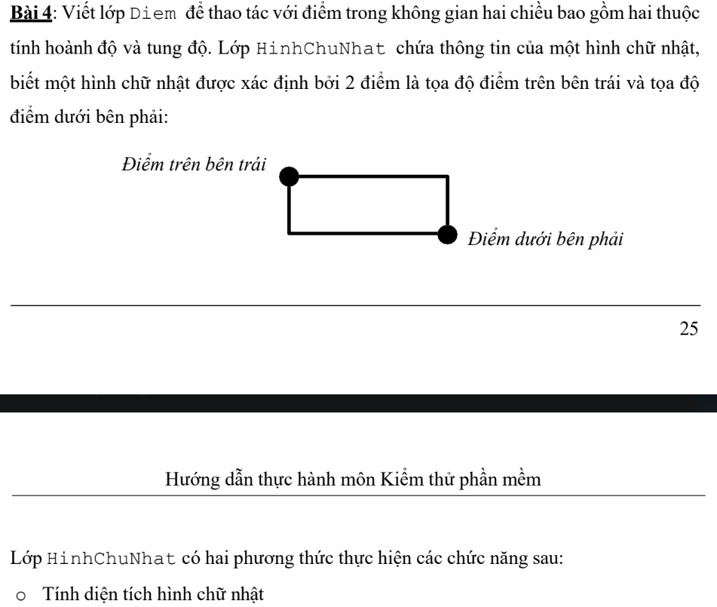
Test case ID | 4 | Test Case Description | Bài 4:
Created By | Phong | Reviewed By | Phong | Version | 2.1

QA Tester Log

Tester Name | Phong | Date Tested | 2026-01-20 | TestCase(Pass/Fail/Not Executed | Pass

$# | Prerequisites |  | S# | TestData
1 |  |  | 1
2 |  |  | 2
3 |  |  | 3
4 |  |  | 4

 |  |  | TC_ID | Tên test case | Dữ liệu | Bước thực hiện | Kết quả mong đợi | Trạng thái
 |  |  | TC_14 | Tính diện tích | (0,5)-(4,0) | DienTich() | 20 | Pass
 |  |  | TC_15 | Giao nhau | 2 hình chồng nhau | GiaoNhau() | TRUE | Pass
 |  |  | TC_16 | Không giao nhau | 2 hình rời nhau | GiaoNhau() | FALSE | Pass
 |  |  | Mục | Nội dung
 |  |  | Đối tượng test | HinhChuNhat
 |  |  | Số test case | 3
 |  |  | Kết luận | Kiểm tra hình học đúng

Buổi 4_bài 5
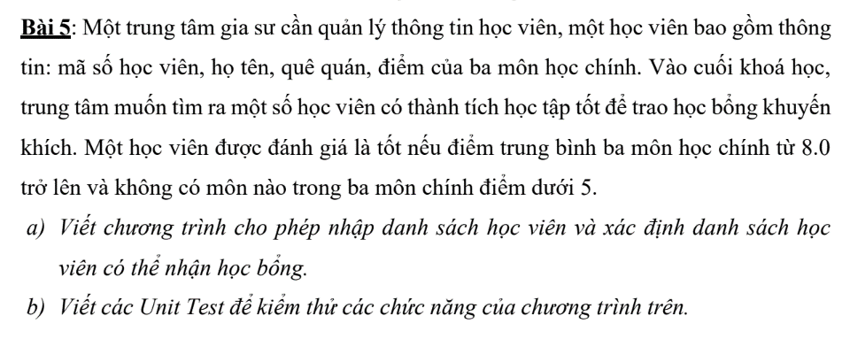
Test case ID | 5 | Test Case Description | Bài 5:
Created By | Phong | Reviewed By | Phong | Version | 2.1

QA Tester Log

Tester Name | Phong | Date Tested | 2026-01-20 | TestCase(Pass/Fail/Not Executed | Pass

$# | Prerequisites |  | S# | TestData
1 |  |  | 1
2 |  |  | 2
3 |  |  | 3
4 |  |  | 4

 |  |  | TC_ID | Tên test case | Dữ liệu | Bước thực hiện | Kết quả mong đợi | Trạng thái
 |  |  | TC_17 | Tính trung bình | 9,8,7 | TrungBinh() | 8 | Pass
 |  |  | TC_18 | Đủ học bổng | 9,8,7 | DuocHocBong() | TRUE | Pass
 |  |  | TC_19 | Điểm thấp | 9,8,4 | DuocHocBong() | FALSE | Pass
 |  |  | TC_20 | DS học bổng | 2 HV | DanhSachHocBong() | 1 HV | Pass
 |  |  | Mục | Nội dung
 |  |  | Đối tượng test | HocVien, QuanLyHocVien
 |  |  | Số test case | 4
 |  |  | Kết luận | Chức năng xét học bổng chính xác

Buổi 4_bài tập tự làm
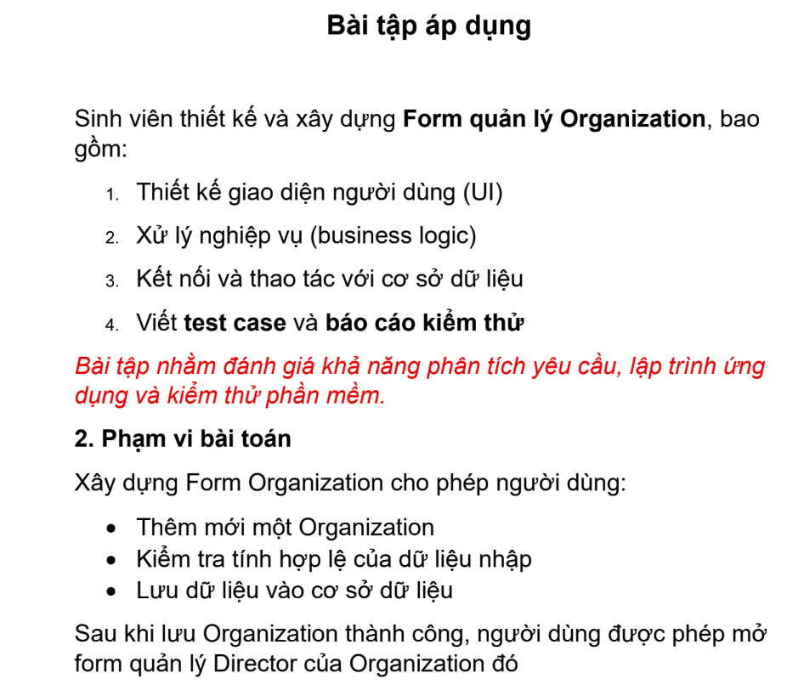
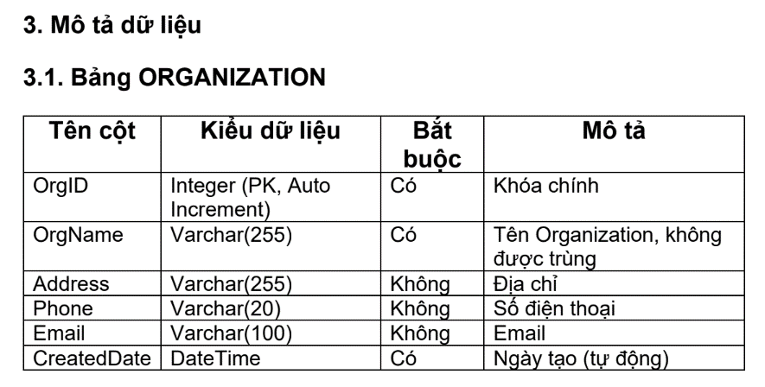
Test case ID | 6 | Test Case Description | Bài tập tự làm
Created By | Phong | Reviewed By | Phong | Version | 2.1

QA Tester Log

Tester Name | Phong | Date Tested | 2026-01-20 | TestCase(Pass/Fail/Not Executed | Pass

$# | Prerequisites |  | S# | TestData
1 |  |  | 1
2 |  |  | 2
3 |  |  | 3
4 |  |  | 4

 |  |  | TC_ID | Tên Test Case | Dữ liệu vào | Bước thực hiện | Kết quả mong đợi | Kết quả thực tế | Trạng thái
 |  |  | TC_01 | OrgName rỗng | OrgName = "" | Gọi Validate(org) | Trả về false, báo lỗi | FALSE | Pass
 |  |  | TC_02 | OrgName null | OrgName = null | Gọi Validate(org) | Trả về false | FALSE | Pass
 |  |  | TC_03 | OrgName < 3 ký tự | OrgName = "AB" | Gọi Validate(org) | Trả về false | FALSE | Pass
 |  |  | TC_04 | OrgName > 255 ký tự | OrgName = chuỗi dài >255 | Gọi Validate(org) | Trả về false | FALSE | Pass
 |  |  | TC_05 | OrgName hợp lệ | OrgName = "ABC Company" | Gọi Validate(org) | Trả về true | TRUE | Pass
 |  |  | TC_06 | Email sai định dạng | Email = "abc@" | Gọi Validate(org) | Trả về false | FALSE | Pass
 |  |  | TC_07 | Email hợp lệ | Email = "abc@gmail.com" | Gọi Validate(org) | Trả về true | TRUE | Pass
 |  |  | TC_08 | Phone chứa chữ | Phone = "123abc" | Gọi Validate(org) | Trả về false | FALSE | Pass
 |  |  | TC_09 | Phone < 9 số | Phone = "1234567" | Gọi Validate(org) | Trả về false | FALSE | Pass
 |  |  | TC_10 | Phone hợp lệ | Phone = "0912345678" | Gọi Validate(org) | Trả về true | TRUE | Pass

 |  |  | TC_ID | Tên Test Case | Điều kiện | Bước thực hiện | Kết quả mong đợi | Trạng thái
 |  |  | TC_11 | Save dữ liệu hợp lệ | OrgName chưa tồn tại | Gọi Save(org) | Lưu thành công | Pass
 |  |  | TC_12 | Save OrgName trùng | OrgName đã tồn tại DB | Gọi Save(org) | Trả về false | Pass
 |  |  | TC_13 | Save OrgName rỗng | OrgName = "" | Gọi Save(org) | Không lưu | Pass
 |  |  | TC_14 | Save Email sai | Email = "abc@" | Gọi Save(org) | Không lưu | Pass
 |  |  | TC_15 | Save Phone sai | Phone = "123abc" | Gọi Save(org) | Không lưu | Pass

 |  |  | Nội dung | Kết quả
 |  |  | Tên hệ thống | Organization Management
 |  |  | Chức năng kiểm thử | Validate & Save Organization
 |  |  | Tổng số test case | 20
 |  |  | Số test case Pass | 20
 |  |  | Số test case Fail | 0
 |  |  | Môi trường test | Visual Studio, SQL Server
 |  |  | Công cụ test | MSTest
 |  |  | Kết luận | Hệ thống hoạt động đúng theo yêu cầu

